Blad1
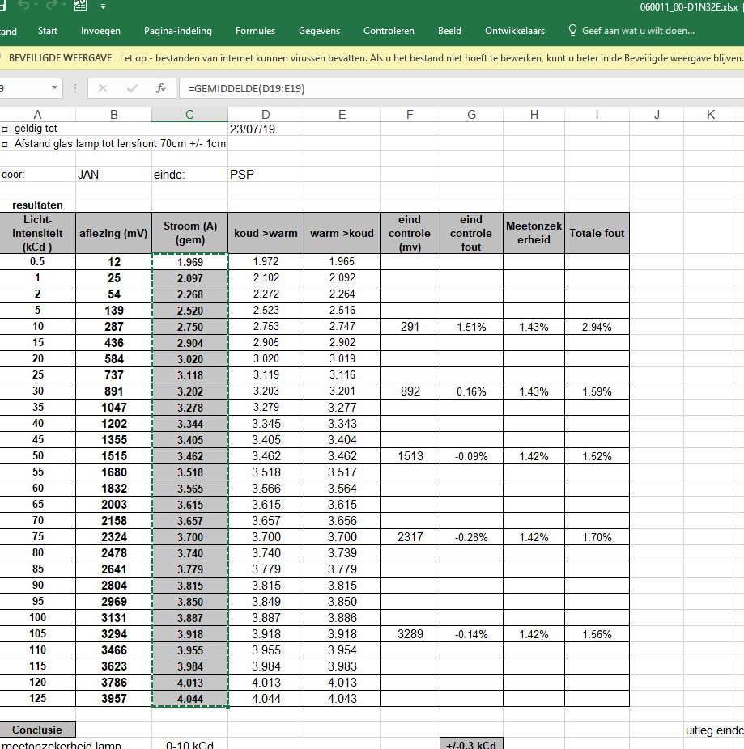
Licht-intensiteit (kCd ) | aflezing (mV) | Stroom (A) (gem)
0.5 | 13 | 1.997 | EP180123.003
1 | 27 | 2.132
2 | 56 | 2.292
5 | 145 | 2.550
10 | 296 | 2.785
15 | 450 | 2.944
20 | 608 | 3.066 |  | ISO RAPPORT kalibratielamp 2018 | L:\Letdata\data\06\0011_00\D1\060011_00-D1N32E.xlsx
25 | 764 | 3.166
30 | 926 | 3.254
35 | 1086 | 3.330
40 | 1251 | 3.402
45 | 1412 | 3.464
50 | 1568 | 3.521 |  | de lijst eerst eens via notepad plakken en dan terug naar excel doen
55 | 1740 | 3.579
60 | 1905 | 3.629
65 | 2068 | 3.678
70 | 2240 | 3.725
75 | 2398 | 3.767
80 | 2571 | 3.809
85 | 2731 | 3.845
90 | 2906 | 3.887
95 | 3071 | 3.922
100 | 3246 | 3.962
105 | 3416 | 3.996
110 | 3583 | 4.028
115 | 3755 | 4.061
120 | 3917 | 4.091
125 | 4097 | 4.123

